Bug Report 1
Шапка
Короткий опис (Summary) | Реєстрація проходить з однією літерою в імені
Проект (Project) | Ad hoc тестування сайту Brain.com.ua

Компонент програми (Component) | Сайт Brain.com.ua
Номер версії (Version) | Версія, на якій було знайдено помилку
Серйозність (Severity) | Найбільш поширена п'ятирівнева система градації серйозності
 | дефекту:
 | · S1 Блокуючий (Blocker)
 | · S2 Критичний (Critical)
 | · S3 Значний (Major)
 | · S4 Незначний (Minor)
 | · S5 Тривіальний (Trivial)

Пріоритет (Priority) | Пріоритет дефекту:
 | · P1 Високий (High)
 | · P2 Середній (Medium)
 | · P3 Низький (Low)
Статус (Status) | Статус бага. Залежить від використовуваної процедури та життєвого циклу бага
Автор (Author) | Сафронов Едуард
Призначений на (Assigned To) | Грядушкін Володимир
Оточення
ОС/Сервіс Пак і т.д. / | Windows 10 Pro, version 22H2
Браузера + версія / ... | Google Chrome, Версія 113.0.5672.93 (Офіційне складання) (64-розрядна версія)
Опис
Кроки відтворення (Steps to Reproduce) | 1. Відкрити сайт Brain.com.ua
 | 2. Натиснути на кнопку Увійти для входу на сторінку авторизацїї
 | 3. Натискаємо на вкладку Реєстрація
 | 4. Вводимо у поле Ваше ім'я одну літеру Ж
Фактичний результат | Реєстрація проходить з однією літерою в імені
(Actual Result)
Очікуваний результат | Реєстрація не проходить з однією літерою в імені
(Expected Result)
Доповнення
Прикріплений файл | 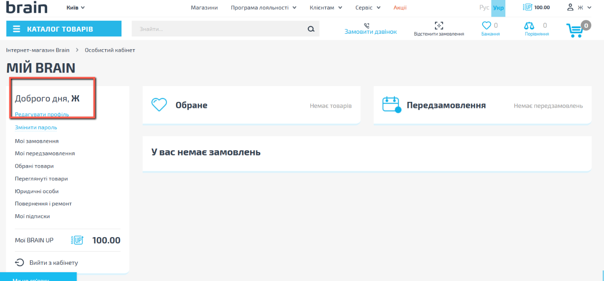
(Attachment)

Bug Report 2
Шапка
Короткий опис (Summary) | Не відкривається посилання Сервіс по Україні
Проект (Project) | Ad hoc тестування сайту Brain.com.ua

Компонент програми (Component) | Сайт Brain.com.ua
Номер версії (Version) | Версія, на якій було знайдено помилку
Серйозність (Severity) | Найбільш поширена п'ятирівнева система градації серйозності
 | дефекту:
 | · S1 Блокуючий (Blocker)
 | · S2 Критичний (Critical)
 | · S3 Значний (Major)
 | · S4 Незначний (Minor)
 | · S5 Тривіальний (Trivial)

Пріоритет (Priority) | Пріоритет дефекту:
 | · P1 Високий (High)
 | · P2 Середній (Medium)
 | · P3 Низький (Low)
Статус (Status) | Статус бага. Залежить від використовуваної процедури та життєвого циклу бага
Автор (Author) | Сафронов Едуард
Призначений на (Assigned To) | Грядушкін Володимир
Оточення
ОС/Сервіс Пак і т.д. / | Windows 10 Pro, version 22H2
Браузера + версія / ... | Google Chrome, Версія 113.0.5672.93 (Офіційне складання) (64-розрядна версія)
Опис
Кроки відтворення (Steps to Reproduce) | 1. Відкрити сайт Brain.com.ua
 | 2. Натиснути на кнопку Увійти для входу на сторінку авторизацїї
 | 3. Натискаємо на вкладку Реєстрація
 | 4. Вводимо у поле Ваше ім'я з 29 знаків Анлреюшшшшшшшшшшшшшшшшшшшшшшш
Фактичний результат | Реєстрація проходить з іменем в 29 символів
(Actual Result)
Очікуваний результат | Реєстрація не проходить з іменем в 29 символів
(Expected Result)
Доповнення
Прикріплений файл | 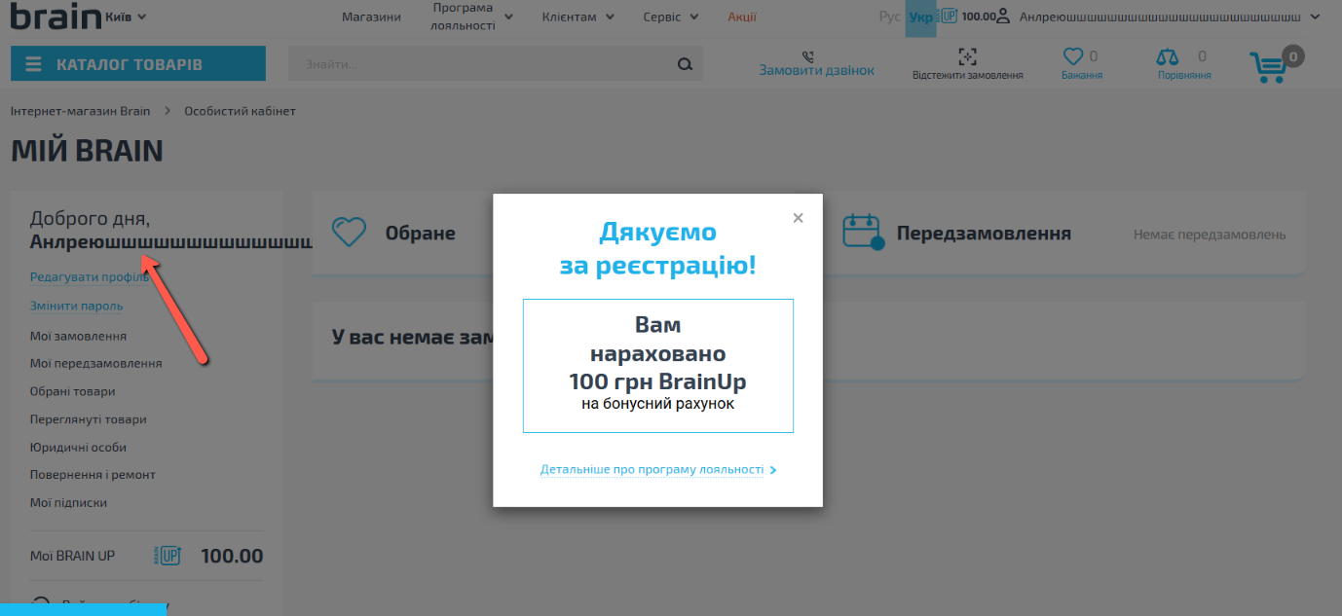
(Attachment)

Bug Report 3
Шапка
Короткий опис (Summary) | Не відкривається посилання Сервіс по Україні
Проект (Project) | Ad hoc тестування сайту Brain.com.ua

Компонент програми (Component) | Сайт Brain.com.ua
Номер версії (Version) | Версія, на якій було знайдено помилку
Серйозність (Severity) | Найбільш поширена п'ятирівнева система градації серйозності
 | дефекту:
 | · S1 Блокуючий (Blocker)
 | · S2 Критичний (Critical)
 | · S3 Значний (Major)
 | · S4 Незначний (Minor)
 | · S5 Тривіальний (Trivial)

Пріоритет (Priority) | Пріоритет дефекту:
 | · P1 Високий (High)
 | · P2 Середній (Medium)
 | · P3 Низький (Low)
Статус (Status) | Статус бага. Залежить від використовуваної процедури та життєвого циклу бага
Автор (Author) | Сафронов Едуард
Призначений на (Assigned To) | Грядушкін Володимир
Оточення
ОС/Сервіс Пак і т.д. / | Windows 10 Pro, version 22H2
Браузера + версія / ... | Google Chrome, Версія 113.0.5672.93 (Офіційне складання) (64-розрядна версія)
Опис
Кроки відтворення (Steps to Reproduce) | 1. Відкрити сайт Brain.com.ua
 | 2. Перейти до футера та натиснути Оптовим клієнтам
 | 3. Дійти до розділу Сервіс та гарантія
 | 4. Натиснути посилання Сервіс по Україні
 | 5. Відкривається помилка порушення конфідеційності NET::ERR_CERT_DATE_INVALID
 | 6. Такі самі помилки повертаються з усіх посилань цього розділу.
Фактичний результат | Відкривається помилка порушення конфідеційності NET::ERR_CERT_DATE_INVALID
(Actual Result)
Очікуваний результат | Відкривається посилання Сервіс та гарантія
(Expected Result)
Доповнення
Прикріплений файл | 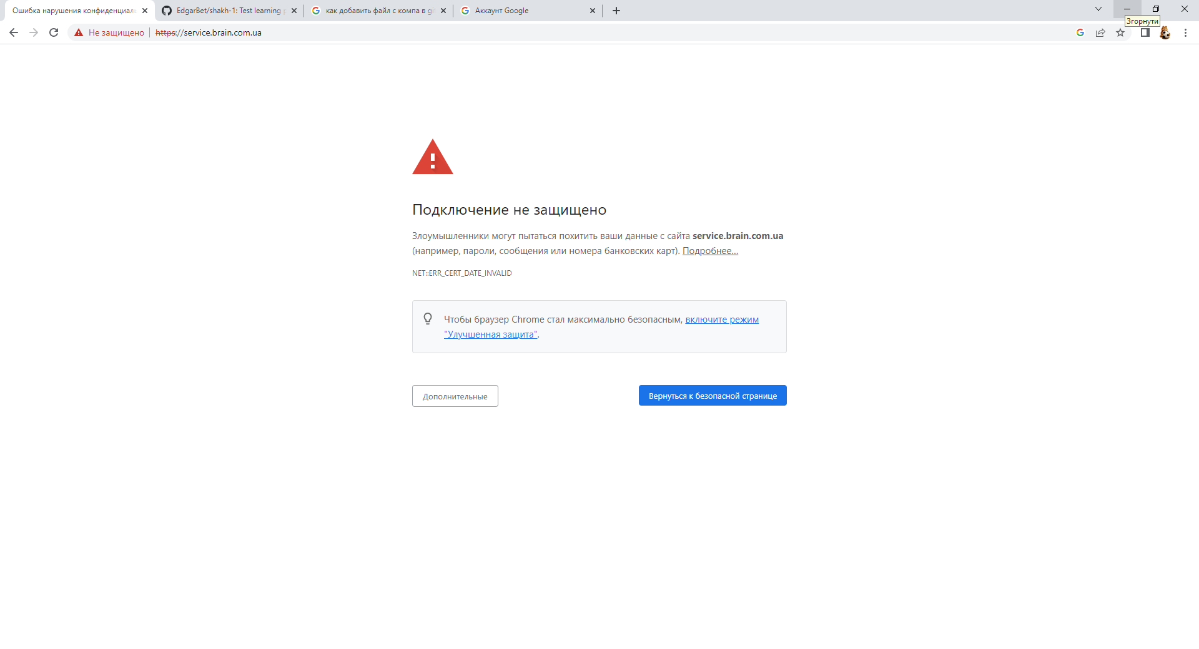
(Attachment)

Bug Report 4
Шапка
Короткий опис (Summary) [Mobile] | Некоректний перекдад питань
Проект (Project) | Тестування мобільного додатку QuizzLand

Компонент програми (Component) | Мобільний додаток QuizzLand
Номер версії (Version) | v2.6.214
Серйозність (Severity) | Найбільш поширена п'ятирівнева система градації серйозності
 | дефекту:
 | · S1 Блокуючий (Blocker)
 | · S2 Критичний (Critical)
 | · S3 Значний (Major)
 | · S4 Незначний (Minor)
 | · S5 Тривіальний (Trivial)

Пріоритет (Priority) | Пріоритет дефекту:
 | · P1 Високий (High)
 | · P2 Середній (Medium)
 | · P3 Низький (Low)
Статус (Status) | Статус бага. Залежить від використовуваної процедури та життєвого циклу бага
Автор (Author) | Сафронов Едуард
Призначений на (Assigned To) | Грядушкін Володимир
Оточення
ОС/Сервіс Пак і т.д. / | MIUI Global 13.0.8
Браузера + версія / ... | Смартфон Xiaomi Mi 10T Lite
Опис
Кроки відтворення (Steps to Reproduce) | 1. Відкрити додаток QuizzLand
 | 2. Натиснути на кнопку Грати
 | 3. Натискаємо на кнопку з номером рівня 33
 | 4. Обираємо питання
Фактичний результат | Питання містить декілька помилок перекладу
(Actual Result)
Очікуваний результат | Питання написано коректно
(Expected Result)
Доповнення
Прикріплений файл | 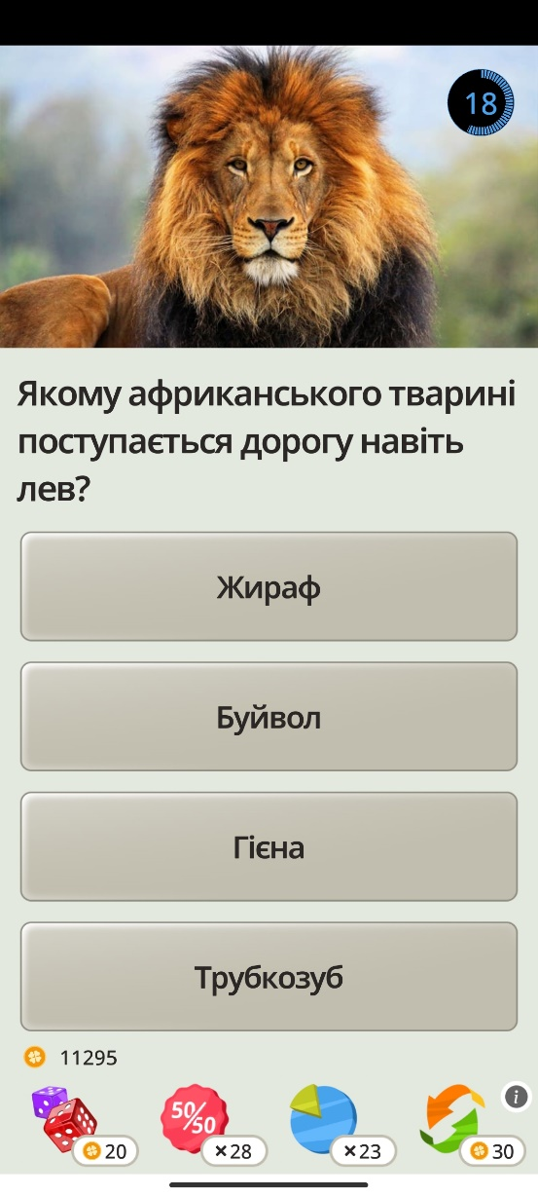
(Attachment)

Bug Report 5
Шапка
Короткий опис (Summary) [Mobile] | Некоректний перекдад питань
Проект (Project) | Тестування мобільного додатку QuizzLand

Компонент програми (Component) | Мобільний додаток QuizzLand
Номер версії (Version) | v2.6.214
Серйозність (Severity) | Найбільш поширена п'ятирівнева система градації серйозності
 | дефекту:
 | · S1 Блокуючий (Blocker)
 | · S2 Критичний (Critical)
 | · S3 Значний (Major)
 | · S4 Незначний (Minor)
 | · S5 Тривіальний (Trivial)

Пріоритет (Priority) | Пріоритет дефекту:
 | · P1 Високий (High)
 | · P2 Середній (Medium)
 | · P3 Низький (Low)
Статус (Status) | Статус бага. Залежить від використовуваної процедури та життєвого циклу бага
Автор (Author) | Сафронов Едуард
Призначений на (Assigned To) | Грядушкін Володимир
Оточення
ОС/Сервіс Пак і т.д. / | MIUI Global 13.0.8
Браузера + версія / ... | Смартфон Xiaomi Mi 10T Lite
Опис
Кроки відтворення (Steps to Reproduce) | 1. Відкрити додаток QuizzLand
 | 2. Натиснути на кнопку Грати
 | 3. Натискаємо на кнопку з номером рівня 33
 | 4. Додаток не відповідає доволі довго
Фактичний результат | Рівень не відкривається через помилку
(Actual Result)
Очікуваний результат | Рівень відкривається і з'являються питання
(Expected Result)
Доповнення
Прикріплений файл | 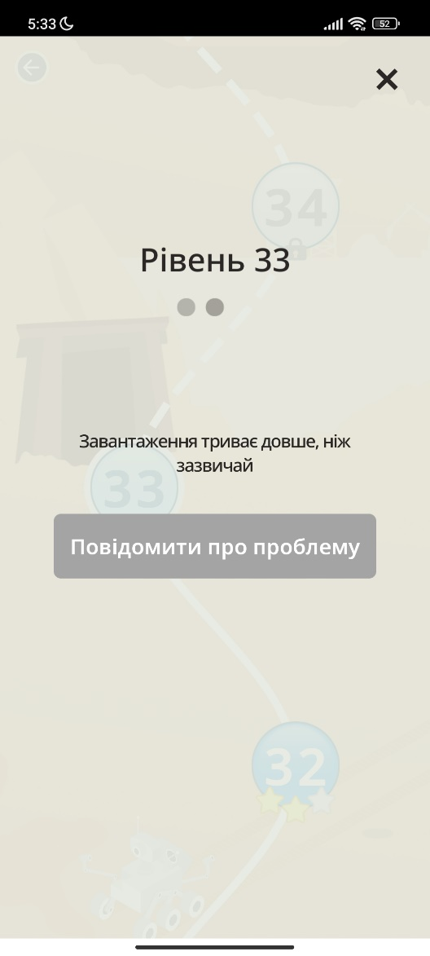
(Attachment)

Bug_report 6
Шапка
Короткий опис (Summary) [Mobile] | Реєстрація користувача з неіснуючими даними
Проект (Project) | Тестування мобільного додатку Укрпошта

Компонент програми (Component) | Мобільний додаток Укрпошта
Номер версії (Version) | v 0.15.53
Серйозність (Severity) | Найбільш поширена п'ятирівнева система градації серйозності
 | дефекту:
 | · S1 Блокуючий (Blocker)
 | · S2 Критичний (Critical)
 | · S3 Значний (Major)
 | · S4 Незначний (Minor)
 | · S5 Тривіальний (Trivial)

Пріоритет (Priority) | Пріоритет дефекту:
 | · P1 Високий (High)
 | · P2 Середній (Medium)
 | · P3 Низький (Low)
Статус (Status) | Статус бага. Залежить від використовуваної процедури та життєвого циклу бага
Автор (Author) | Сафронов Едуард
Призначений на (Assigned To) | Грядушкін Володимир
Оточення
ОС/Сервіс Пак і т.д. / | MIUI Global 13.0.8
Браузера + версія / ... | Смартфон Xiaomi Mi 10T Lite
Опис
Кроки відтворення (Steps to Reproduce) | 1. Відкрити застосунок Укрпошта та натиснути на кнопку із зображенням людини в правому верхньому куті
 | 2. Натиснути на поле Реєстрація
 | 3. Ввести в поле E-mail значення 1@111111.com
 | 4. Ввести в поле Пароль значення 123456
 | 5. Ввести в поля Ім'я, Прізвище та По-батькові Ее Ее Ее
Фактичний результат | Реєстрація користувача проходить
(Actual Result)
Очікуваний результат | Реєстрація користувача не проходить
(Expected Result)
Доповнення
Прикріплені файли | 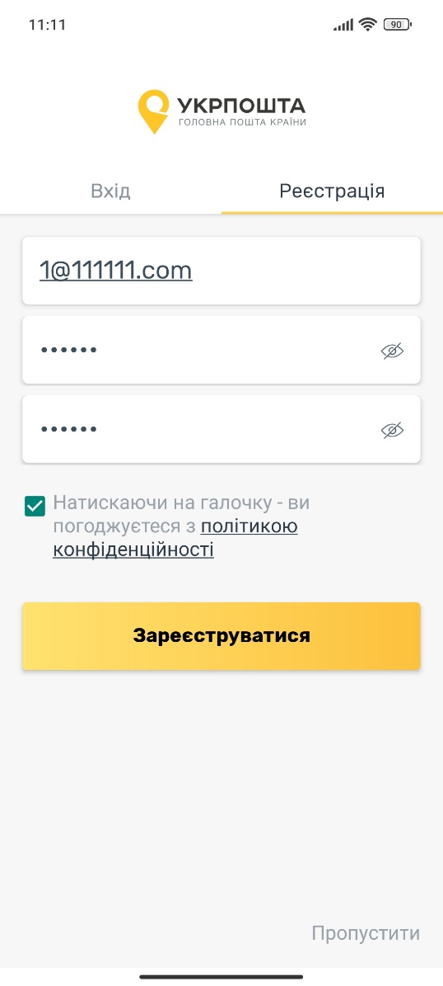
(Attachments)
 | 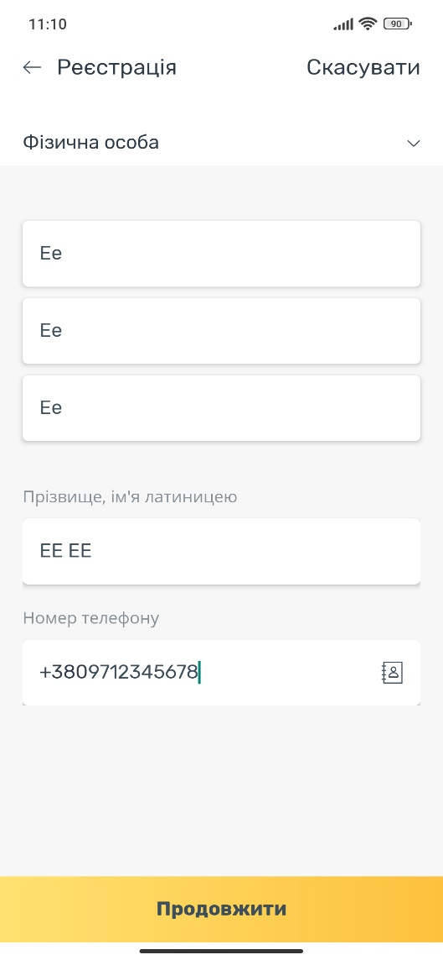
 | 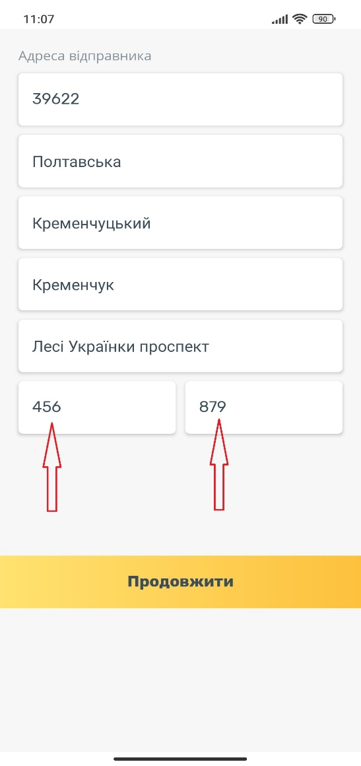
 | 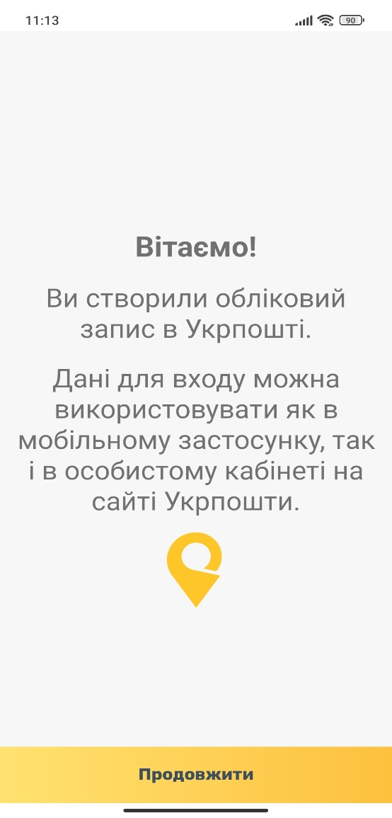
 | 